資金繰り計画
1. コロナショック資金繰り計画 |  |  |  |  |  | コロナショック対策 新経営継続計画書
 |  |  |  |  |  | 戦略を絵に描くBSC経営戦略コンサルタント長山伸作
 | 新型コロナウイルスショックは何ヶ月続くか？ 早くて半年、長くて一年を想定する。
 | 感染が終息期に入れば、歴史的に過去を振り返ると、Ｖ字回復に時間はかからない。
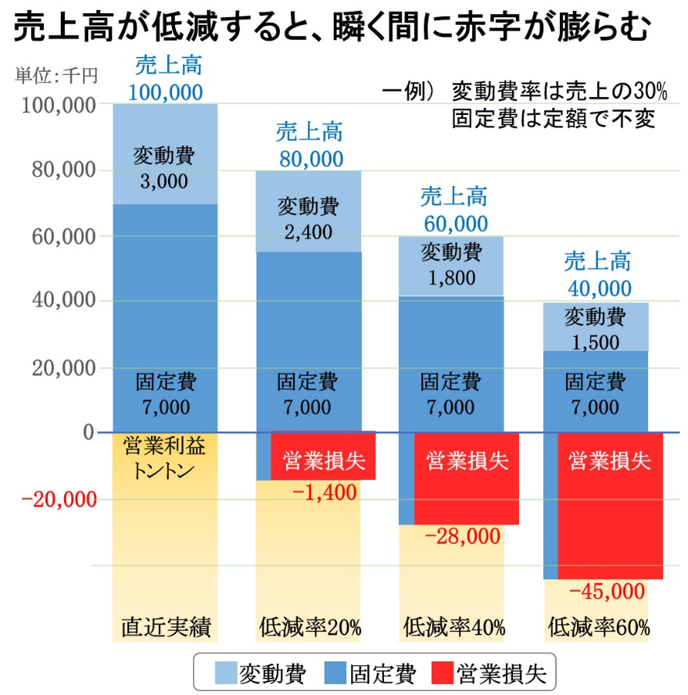

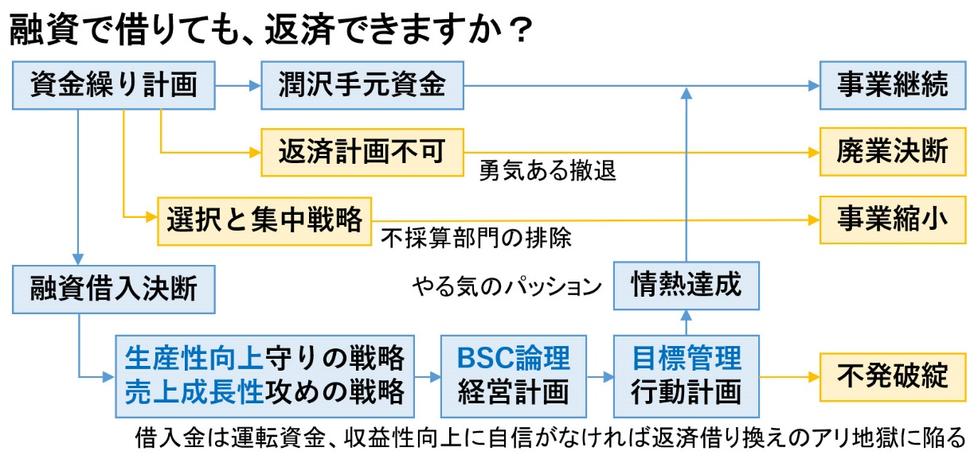

●ほとんどの中小企業は自転車操業。売上がゼロだったら何ヶ月持続できるか？
 | 一般的には手元資金(キャッシュ)が月支払総額以上あれば安全だが、月末の入金を頼りに
 | 支払う自転車操業では、売上が激減すると短期借入で凌いでも直ぐに行き詰まる。
 | コロナショックの影響は年内続くものと想定して、資金繰り計画を立てる。
 | 売上－コスト＝利益ゼロのトントン財務とすると、売上低減分が赤字になるものと仮定する。
売上高
コスト
トントン営業利益
売上高
コスト
営業赤字
売上低減
 | シミュレーションして下さい
 |  | 白太枠セルに半角数字で↓上書きして下さい
 |  | 前年度売上高総額 | 120,000,000 | 円
 |  | コロナショック売上低減率 | 20 | ％
 |  | 終息するまでの予想月数 | 8 | ヶ月

 |  | 橙色セルには計算式↓が入っています。月変動するときは直接上書きして下さい
 | 年度売上計画 | 月 | 前年月額売上 | 売上低減率 | 月額売上高 | 予想赤字額
 | 1 | ４月 | 10,000,000 | 20% | 8,000,000 | 2,000,000
 | 2 | ５月 | 10,000,000 | 20% | 8,000,000 | 2,000,000
 | 3 | ６月 | 10,000,000 | 20% | 8,000,000 | 2,000,000
 | 4 | ７月 | 10,000,000 | 20% | 8,000,000 | 2,000,000
 | 5 | ８月 | 10,000,000 | 20% | 8,000,000 | 2,000,000
 | 6 | ９月 | 10,000,000 | 20% | 8,000,000 | 2,000,000
 | 7 | １０月 | 10,000,000 | 20% | 8,000,000 | 2,000,000
 | 8 | １１月 | 10,000,000 | 20% | 8,000,000 | 2,000,000
 | 9 | １２月 | 10,000,000 | 0% | 10,000,000 | 0
 | 10 | １月 | 10,000,000 | 0% | 10,000,000 | 0
 | 11 | ２月 | 10,000,000 | 0% | 10,000,000 | 0
 | 12 | ３月 | 10,000,000 | 0% | 10,000,000 | 0
 |  | 合計 | 120,000,000 | 160% | 104,000,000 | 16,000,000

 |  | 予想赤字総額 | 16,000,000 | 円
 |  | 手元資金 | 6,000,000 | 円 ←キャッシュとして使える金額を入力
 |  | 必要借入金額 | 10,000,000 | 円

 |  | 例え金利が低くても、運転資金である借入金額は可能な限り少なくする。
 |  | 運転資金は設備資金と違い、資本にならない債務であることを認識したい。

●金融機関に借入を申請する前に、自分で融資計画を立てる
 | 必要とする借入金額が決まったら、自分で返済計画を立ててみる。
 | 金融機関任せにせず、財務スキルを磨くために、未来継続戦略として位置づけること。
 | 注意事項 | 運転資金という借金は、新たな収益源を創出しない限り、返済が困難になる。
 |  | 結果として、借り換えの繰り返しによる高支払利息のアリ地獄が待っている。

 | 月々の返済額が固定される、わかりやすい「元利均等方式」で借り入れる。
 |  |  | ↓白太枠セルに半角数字で上書きして下さい
 |  | 利率 | 1.3% | ※セーフティネット0.9～1.9%
 |  | 期間 | 36 | 回 ※運転資金は長くしない３年毎月払いMax.
 |  | 借入額 | 10,000,000 | 円
 |  | 毎月返済額 | (283,380) | 円 利息込み毎月均等払い
 |  |  |  |  |  | 手元資金総額 | ※手元資金総額＝手元資金＋借入金
 |  | 利息込返済総額 | 10,201,682 | 円 | ↓毎月上書入力 | 16,000,000 | ※営業利益＝売上高－変動費－固定費
 | 返済計画 | 年月 | 毎月返済額 | 借入残額 | 営業利益 | フリーＣ／Ｆ | ※フリーキャッシュフロー(FC/F)＝手元現金化資金＋営業利益－融資返済額
 | 開始月入力1 | 2020-05-01 | 283,380 | 9,918,302 | (2,000,000) | 13,716,620 | ※毎月、返済額を上回る営業利益を確保しないと資金ショートします
 | 2 | 2020-06-01 | 283,380 | 9,634,922 | (2,000,000) | 11,433,240 | ※太枠白色セルの営業利益列に、月次の営業損益額を上書きして下さい
 | 3 | 2020-07-02 | 283,380 | 9,351,542 | (2,000,000) | 9,149,860
 | 4 | 2020-08-02 | 283,380 | 9,068,162 | (2,000,000) | 6,866,480
 | 5 | 2020-09-02 | 283,380 | 8,784,782 | (2,000,000) | 4,583,100
 | 6 | 2020-10-03 | 283,380 | 8,501,402 | (1,500,000) | 2,799,720
 | 7 | 2020-11-03 | 283,380 | 8,218,022 | (1,000,000) | 1,516,340
 | 8 | 2020-12-04 | 283,380 | 7,934,642 | (500,000) | 732,959 | 2,267,041
 | 9 | 2021-01-04 | 283,380 | 7,651,262 | 0 | 449,579
 | 10 | 2021-02-04 | 283,380 | 7,367,882 | 0 | 166,199
 | 11 | 2021-03-07 | 283,380 | 7,084,502 | 0 | (117,181)
 | 12 | 2021-04-07 | 283,380 | 6,801,122 | 0 | (400,561)
 | 13 | 2021-05-08 | 283,380 | 6,517,742 | 0 | (683,941)
 | 14 | 2021-06-08 | 283,380 | 6,234,362 | 0 | (967,321)
 | 15 | 2021-07-09 | 283,380 | 5,950,981 | 0 | (1,250,701)
 | 16 | 2021-08-09 | 283,380 | 5,667,601 | 0 | (1,534,081)
 | 17 | 2021-09-09 | 283,380 | 5,384,221 | 0 | (1,817,461)
 | 18 | 2021-10-10 | 283,380 | 5,100,841 | 0 | (2,100,841)
 | 19 | 2021-11-10 | 283,380 | 4,817,461 | 0 | (2,384,221)
 | 20 | 2021-12-11 | 283,380 | 4,534,081 | 0 | (2,667,601) | 3,400,561
 | 21 | 2022-01-11 | 283,380 | 4,250,701 | 0 | (2,950,981)
 | 22 | 2022-02-11 | 283,380 | 3,967,321 | 0 | (3,234,362)
 | 23 | 2022-03-14 | 283,380 | 3,683,941 | 0 | (3,517,742)
 | 24 | 2022-04-14 | 283,380 | 3,400,561 | 0 | (3,801,122)
 | 25 | 2022-05-15 | 283,380 | 3,117,181 | 0 | (4,084,502)
 | 26 | 2022-06-15 | 283,380 | 2,833,801 | 0 | (4,367,882)
 | 27 | 2022-07-16 | 283,380 | 2,550,421 | 0 | (4,651,262)
 | 28 | 2022-08-16 | 283,380 | 2,267,041 | 0 | (4,934,642)
 | 29 | 2022-09-16 | 283,380 | 1,983,660 | 0 | (5,218,022)
 | 30 | 2022-10-17 | 283,380 | 1,700,280 | 0 | (5,501,402)
 | 31 | 2022-11-17 | 283,380 | 1,416,900 | 0 | (5,784,782)
 | 32 | 2022-12-18 | 283,380 | 1,133,520 | 0 | (6,068,162) | 3,400,561
 | 33 | 2023-01-18 | 283,380 | 850,140 | 0 | (6,351,542)
 | 34 | 2023-02-18 | 283,380 | 566,760 | 0 | (6,634,922)
 | 35 | 2023-03-21 | 283,380 | 283,380 | 0 | (6,918,302)
 | 36 | 2023-04-21 | 283,380 | 0 | 0 | (7,201,682)

 | 資金繰り計画と返済計画を精査してから、金融機関と打ち合わせて下さい。

●今後の課題は、毎月の返済金に相当する新たな利益の創出
 | コロナショックを前向きにチャンスと捉え、大胆な業務改革を断行する。
 | 次に求められることは、内なる守りの戦略と、外なる攻めの戦略です。
 | 返済金を上回る収益性向上を成すための戦略方針を立てて下さい。

 | コロナショック対策 新経営継続計画の策定
 | エクセル書式に書き込みながら、計画書を完成させます
 | ※ | コロナショック新経営継続計画概要 (PDF)
 | 1 | 資金繰り計画 (Excel) |  | 資金繰り計画書と返済計画書を作って精査する
 | 2 | 即断の戦略方針 (Excel) |  | 融資返済額を上回る収益確保戦略方針を策定する
 | 3 | 論理的経営計画 (Excel) |  | 多角的なＢＳＣ指標で達成可能な計画を作成する
 | 4 | 速攻の行動計画 (Excel) |  | 計画目標を達成する行動計画の作成と目標管理
 | 5 | 補足資料 日報が人を育てる「日々ロク」目標管理システム概要(PDF)
 |  | 価格 11,000円(税込)

 | 制作 | 長山 伸作
 |  | 株式会社一光社プロ
 |  | 〒457-0024 名古屋市南区赤坪町99-1 Tel.052-824-0521

 |  | 経営セミナー→ | http://www.s-naga.jp/
 |  | 電子出版物 → | http://www.s-naga.jp/booklist.html
 |  | 日々ロク目標管理→ | http://www.s-naga.jp/hibiroku.html
 |  | 出前訪問研修も承ります。お気軽にご連絡ください。

